電気利用届出書（台東館）
東京都立産業貿易センター台東館 御中
 |  |  |  |  |  |  | 届出日： 年 月 日
 |  |  |  | 電気利用届出書

 |  |  |  |  |  |  | □ ←該当する項目にチェック þ 、 |  |  | Excelで直接入力される場合は「しかく」で変換すると □、■を
展示室の利用に伴い、以下のとおり電気を利用したいので届出します。 |  |  |  |  |  |  | 又は塗りつぶし ■ をしてください。 |  |  | 入力することができます。
１．主催者 | 「展示室／会議室 利用申請書」の 「申請者」の欄と同じ内容を記入願います。
所在地
名称
代表者氏名
担当者氏名 |  |  |  |  | 連絡先 電話番号

電気のご利用 | 記入漏れが無いように作成し、施工日の10日前までに、この「電気利用届書」と
について。 | 「展示室使用電力算出表」,分電盤番号と使用容量を記入した「電気配線図面」を提出願います。
 | 先に「展示室使用電力算出表」を作成し、下記「3.設備容量等」に転記願います。
 | 「3.設備容量等」欄の ①・②・③の値は以下の制限値以内とする。
 |  | 単相は、４～７階各階半室で 40kVA以内 、全室で80kVA以内。
 |  | 三相は、４～７階各階半室で 25kVA以内 、全室で50kVA以内。
 |  | 会議室：各電源コンセントは、100V15A電力1.5ｋVA以内（同一回路）であること。

２．施工内容 | 本申請書で申請する展示場にチェックを入れてください。
申請対象 | □ | 7階 |  | □ | 全室利用 | □ | 南側半室利用 | □ | 北側半室利用
 | □ | 6階 |  | □ | 全室利用 | □ | 南側半室利用 | □ | 北側半室利用
 | □ | 5階 |  | □ | 全室利用 | □ | 南側半室利用 | □ | 北側半室利用
 | □ | 4階 |  | □ | 全室利用 | □ | 南側半室利用 | □ | 北側半室利用

３．設備容量等 | 使用する電気の種別にチェックを入れ、接続する設備容量（kVA）等を記入してください。
① 100V | □ | 使用する | 設備容量 | (kVA) |  | 設備容量に対する需要率 |  |  | (%)
(単相, 50Hz) | □ | 使用しない | 用途 | □ | 照明 | □ | パソコン | □ | プロジェクター
 |  |  |  | □ | レジ | □ | その他（ ）
 |  |  | 特記 | 夜間送電□あり□なし |  |  | :「あり」の時、使用する番号へ○印を付加
② 200V | □ | 使用する | 設備容量 | (kVA) |  | 設備容量に対する需要率 |  |  | (%)
(単相, 50Hz) | □ | 使用しない | 用途 | □ | 冷凍・冷蔵庫 | □ | ポンプ | □ | 工作機械
 |  |  |  | □ | その他（ ）
 |  |  | 特記 | 夜間送電□あり□なし |  |  | ：「あり」の時、使用する番号へ○印を付加
③ 200V | □ | 使用する | 設備容量 | (kVA) |  | 設備容量に対する需要率 |  |  | (%)
(三相, 50Hz) | □ | 使用しない | 用途 | □ | 冷凍・冷蔵庫 | □ | ポンプ | □ | 工作機械
 |  |  |  | □ | その他（ ）
 |  |  | 特記 | 夜間送電□あり□なし |  |  | ：「あり」の時、使用する番号へ○印を付加

施工者 | □ | 自己（主催者自身が施工する簡易配線の場合）
 | □ | 電気工事業者に依頼する場合 ⇒ 以下に、総括電気工事業者の情報を記入してください。
 | 電気工事会社名 |  |  |  |  |  | 工事責任者
 | 所在地 | ☎ |  |  |  |  | 資格番号

施工開始 予定日時 |  |  | 送電開始 予定日時 |  |  |  | 撤去開始 予定日時
月 日 時 分 施工開始 |  |  | 月 日 時 分 送電開始 |  |  |  | 月 日 時 分 撤去開始

記入例１
レ点チェック
事務処理使用欄 |  | 受付番号： |  |  | 受付日： |  |  | 受付者：
東京都立産業貿易センター台東館 御中
 |  |  |  |  |  |  | 届出日： 年 １０ 月 １５ 日
 |  |  |  | 電気利用届出書

 |  |  |  |  |  |  | □ ←該当する項目にチェック þ 、
展示室の利用に伴い、以下のとおり電気を利用したいので届出します。 |  |  |  |  |  |  | 又は塗りつぶし ■ をしてください。
１．主催者 | 「展示室／会議室 利用申請書」の 「申請者」の欄と同じ内容を記入してください。
所在地 | 〒111-0033 東京都台東区花川戸 ２－６－５
名称 | 株式会社 タイトウカン
代表者氏名 | 台東 太郎
担当者氏名 | 浅草 一平 |  |  |  | 連絡先 電話番号 |  | ０３－１２３４－５６７８

電気のご利用 | 記入漏れが無いように作成し、施工日の10日前までに、この「電気利用届書」と
について。 | 「展示室使用電力算出表」,分電盤番号と使用容量を記入した「電気配線図面」を提出願います。
 | 先に「展示室使用電力算出表」を作成し、下記「3.設備容量等」に転記願います。
 | 「3.設備容量等」欄の ①・②・③の値は以下の制限値以内とする。
 |  | 単相は、４～７階各階半室で 40kVA以内 、全室で80kVA以内。
 |  | 三相は、４～７階各階半室で 25kVA以内 、全室で50kVA以内。
 |  | 会議室：各電源コンセントは、100V15A電力1.5ｋVA以内（同一回路）であること。

２．施工内容 | 本申請書で申請する展示場にチェックを入れてください。
申請対象 | □ | 7階 |  | □ | 全室利用 | □ | 南側半室利用 | □ | 北側半室利用
 | þ | 6階 |  | þ | 全室利用 | □ | 南側半室利用 | □ | 北側半室利用
 | □ | 5階 |  | □ | 全室利用 | □ | 南側半室利用 | □ | 北側半室利用
 | □ | 4階 |  | □ | 全室利用 | □ | 南側半室利用 | □ | 北側半室利用

３．設備容量等 | 使用する電気の種別にチェックを入れ、接続する設備容量（kVA）等を記入してください。
① 100V | þ | 使用する | 設備容量 | ３ (kVA) |  | 設備容量に対する需要率 |  |  | １００ (%)
(単相, 50Hz) | □ | 使用しない | 用途 | þ | 照明 | þ | パソコン | þ | プロジェクター
 |  |  |  | □ | レジ | □ | その他（ ）
 |  |  | 特記 | 夜間送電□ありþなし |  |  | ：「あり」の時、使用する番号へ○印を付加
② 200V | þ | 使用する | 設備容量 | ３ (kVA) |  | 設備容量に対する需要率 |  |  | １００ (%)
(単相, 50Hz) | □ | 使用しない | 用途 | □ | 冷凍・冷蔵庫 | □ | ポンプ | □ | 工作機械
 |  |  |  | þ | その他（ 電磁調理器あり、使用時に水蒸気が出ます ）
 |  |  | 特記 | 夜間送電þあり□なし |  |  | ：「あり」の時、使用する番号へ○印を付加
③ 200V | þ | 使用する | 設備容量 | １０ (kVA) |  | 設備容量に対する需要率 |  |  | ８０ (%)
(三相, 50Hz) | □ | 使用しない | 用途 | þ | 冷凍・冷蔵庫 | □ | ポンプ | □ | 工作機械
 |  |  |  | □ | その他（ ）
 |  |  | 特記 | 夜間送電□ありþなし |  |  | ：「あり」の時、使用する番号へ○印を付加

施工者 | □ | 自己（主催者自身が施工する簡易配線の場合）
 | þ | 電気工事業者に依頼する場合 ⇒ 以下に、総括電気工事業者の情報を記入してください。
 | 電気工事業者名 | 有限会社 東都電気工事 |  |  |  |  | 工事責任者 |  | 東都 太郎
 | 所在地 | 東京都台東区花川戸0-０-０ ☎03-8765-4321 |  |  |  |  | 資格番号 |  | 都-123

施工開始 予定日時 |  |  | 送電開始 予定日時 |  |  |  | 撤去開始 予定日時
１１月２５日 ９時00分施工開始 |  |  | １１月２５日１１時00分 送電開始 |  |  |  | １１月２７日１７時00分 撤去開始

事務処理使用欄 |  | 受付番号： |  |  | 受付日： |  |  | 受付者：

4・5・6階展示室コンセント
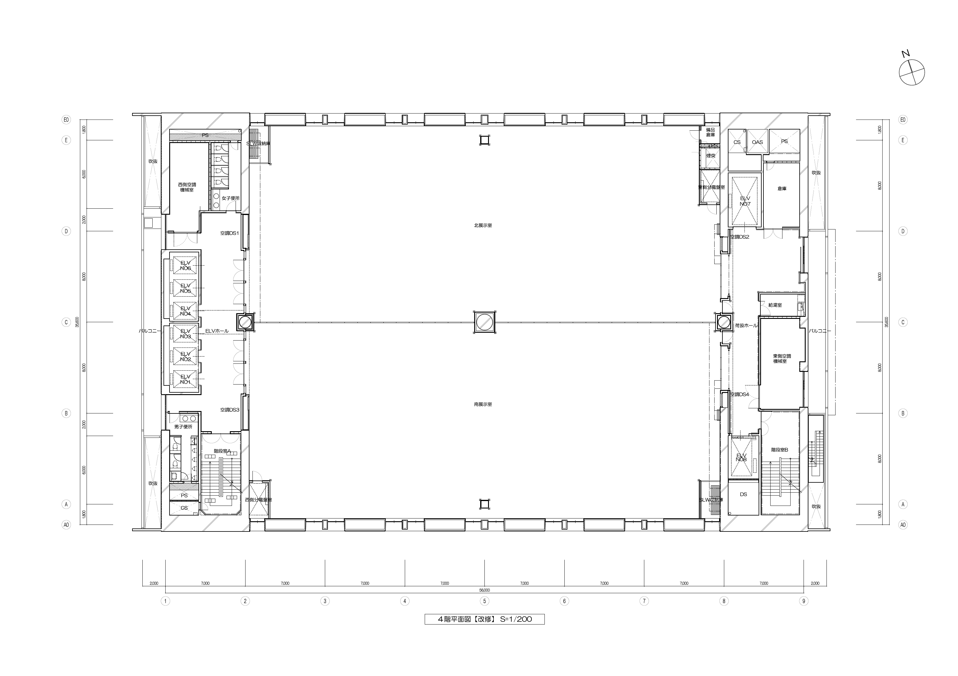

← 展示室壁コンセント

← 展示室天井コンセント

176
175
174
173
172
180

168
16４
161
158
154
151

177
← 使用不可

171
169
16６
165
162
159
156
155
152

170
167
163
160
157
153

178
179

177
179

153
157
160
163
167
170

171
152
155
156
159
162
165
166
169

180
← 使用不可

151
154
158
161
164
168

182
172
173
174
175
176

図番
担 当
チーフ
館 長
公益財団法人 東京都中小企業振興公社 東京都立産業貿易センター台東館
件 名
図面名
尺度
平成 年 月 日
​
４・５・６ 階 展示室平面図
​

​
004
​
​
​
​

7階展示室コンセント
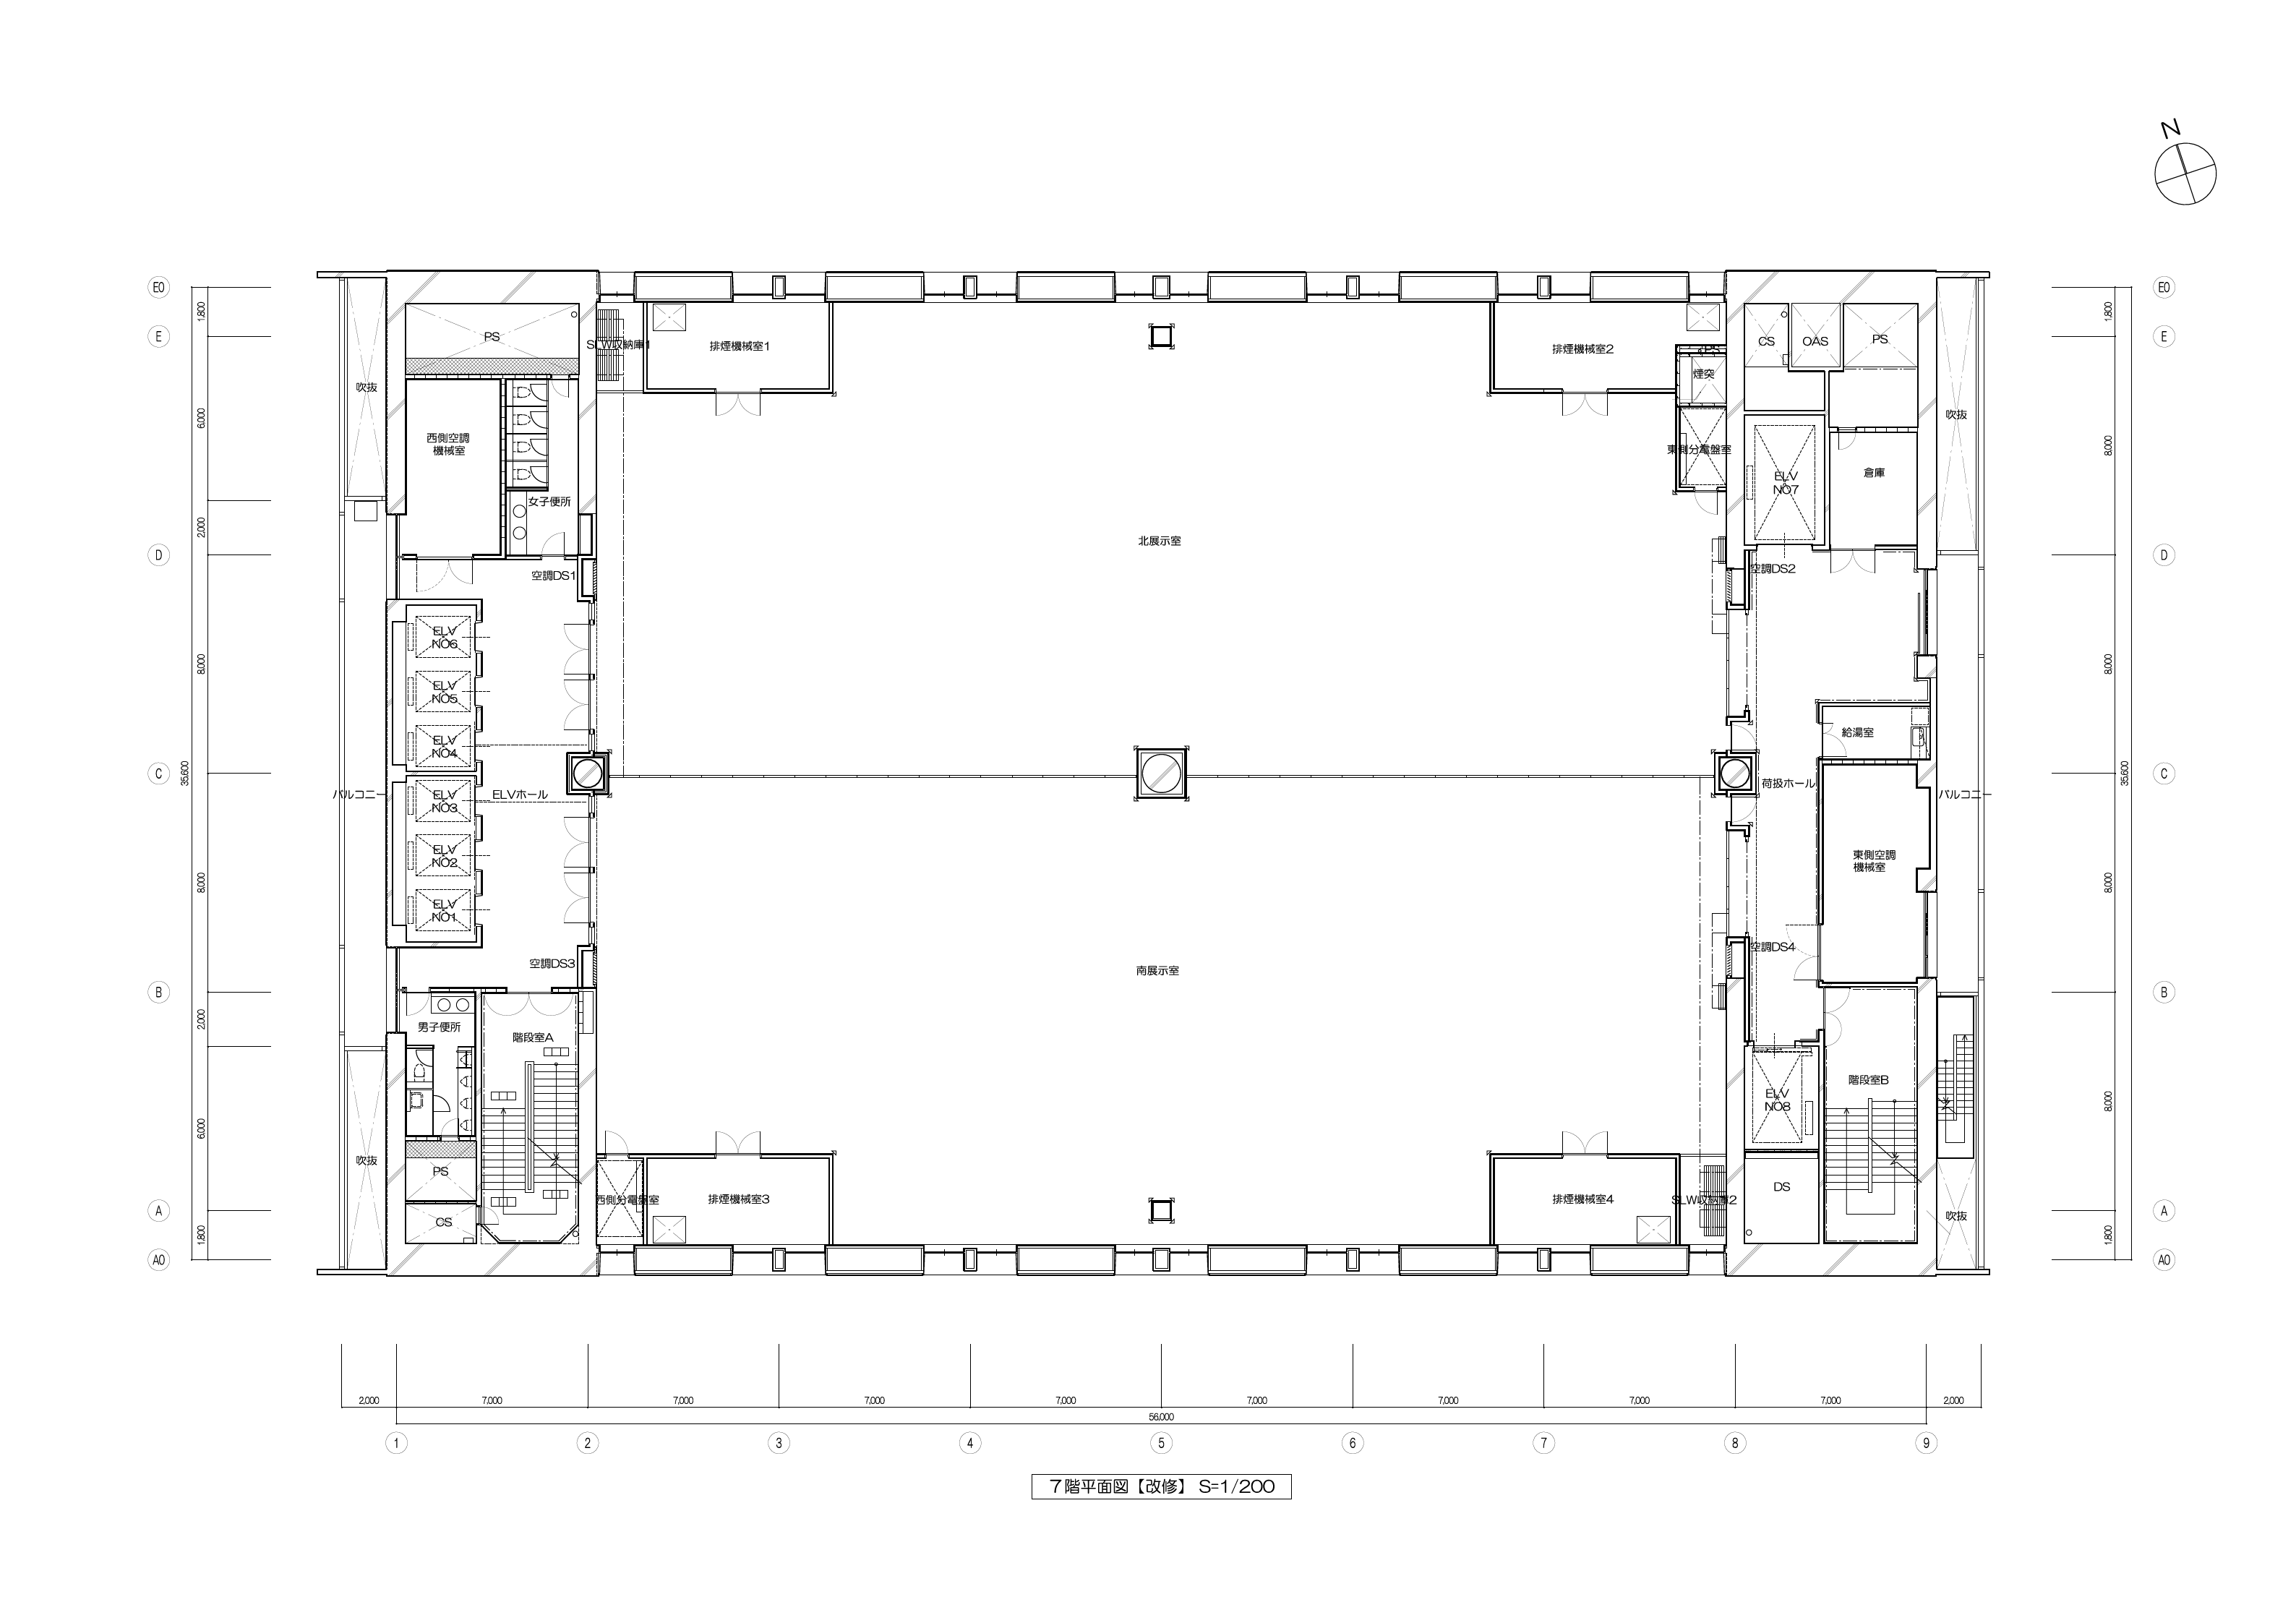

← 展示室壁コンセント

← 展示室天井コンセント

175
174
173
172

16４
161
158
154
151
168

177
← 使用不可

171
169
16６
165
162
159
156
155
152

170
167
163
160
157
153

178
179

177
178

153
157
160
163
167
170

152
155
156
159
162
165
166
169
171

179
← 使用不可

154
151
158
161
164
168

172
173
174
175

７階 展示室平面図
図番
担 当
チーフ
館 長
公益財団法人 東京都中小企業振興公社 東京都立産業貿易センター台東館
件 名
図面名
尺度
平成 年 月 日
​
７階展示室コンセント位置図面展示室コンセント位置図面

​
007
​
​
​
​

